Sheet1
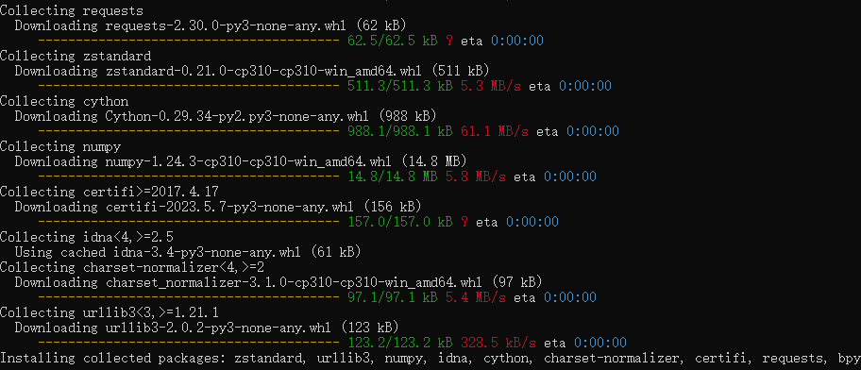
bpy已经可以用pip安装了 |  | pip install bpy |  | pip install bpy==3.5.0
https://wiki.blender.org/wiki/Reference/Release_Notes/3.4/Python_API#Blender_as_a_Python_Module
https://pypi.org/project/bpy/#history |  |  | 仅限python 3.10 |  | 有部分新版和旧版bpy
(依赖库和其他辅助库也都会一并安装)
建议配合anaconda使用
牛的地方是可以直接运行一个blender实例来跑代码. |  |  |  |  | 不清楚什么原因,暂时不能自动补全

非常好用的自动完成 | 建议配合anaconda使用
https://github.com/nutti/fake-bpy-module
pip install fake-bpy-module-<version> |  |  | pip install fake-bpy-module-2.93

使用 Microsoft Visual Studio Code 作为外部 IDE 来编写 Blender 脚本/附加组件
包括自动完成和blende让外部运行
https://b3d.interplanety.org/en/using-microsoft-visual-studio-code-as-external-ide-for-writing-blender-scripts-add-ons/

上文提到的自动完成库
https://github.com/Korchy/blender_autocomplete

